gradle概念
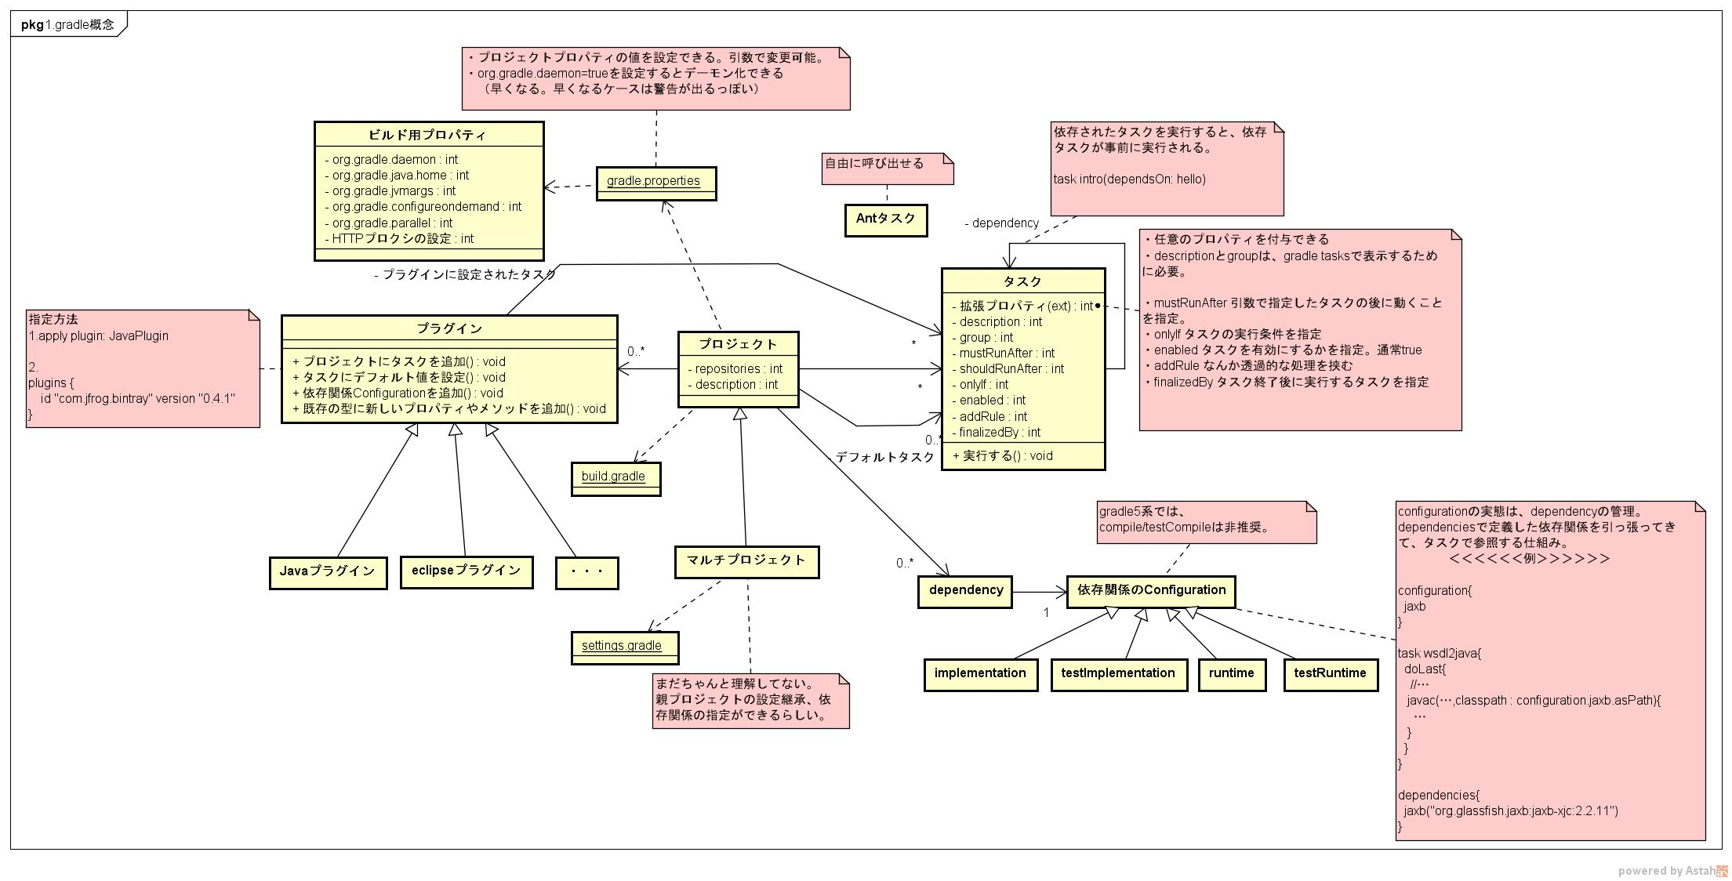

マルチプロジェクト
親プロジェクト<Parent>
親プロジェクトの設定を上書きしないなら、なくてもよい、
 | settings.gradle |  |  |  | サブプロジェクト＜SUB1＞
 |  | include 'SUB1', 'SUB2' |  |  |  | settings.gradle

 |  |  |  |  |  | build.gradle
 | build.gradle |  |  |  |  | dependencies { |  | サブプロジェクトの定義を追加
 |  |  |  |  |  | testImplementation "org.jmockit:jmockit:1.45"
 |  | subprojects { |  | サブプロジェクトにインジェクションされる |  | }
 |  |  | apply plugin : 'java' | （親プロジェクトにも設定する場合は、
 |  |  | repositories { | 「allprojects」を使う）
 |  |  | mavenCentral()
 |  |  | }
 |  |  | dependencies {
 |  |  | testImplementation "junit:junit:4.12"
 |  |  | } |  | サブプロジェクト＜SUB２＞
 |  | } |  |  |  | settings.gradle

 |  | project(':SUB1'){ |  | サブプロジェクト間の依存関係を指定 |  | build.gradle
 |  | dependencies { |  |  |  | task wsdl2java { |  | サブプロジェクトにのみ存在するタスクを定義できる
 |  | implementation project(':SUB2'); |  |  |  |  | … | （ルートから実行できる）
 |  | } |  |  |  | }
 |  | }

 |  | configure(subprojects.findAll {it.name != 'SUB2'}){
 |  |  | ・・・
 |  |  |  | 特定のプロジェクトに対して設定実施
 |  |  |  | （この場合は、プロジェクト名がSUB2以外のものに設定）
 |  | }

簡単groovy文法
 | https://qiita.com/opengl-8080/items/a0bb31fb20cb6505188b

 | 題材
 | apply plugin: 'application' |  |  |  |  | Projectクラスに定義されているものが有効になる
 | apply plugin: 'eclipse' |  |  |  |  | Project のインスタンスは this.project に格納されており、暗黙的に参照したプロパティやメソッドは、
 |  |  |  |  |  | この this.project のプロパティおよびメソッドとして実行されるようになっています。
 | mainClassName = 'sample.Main'
 |  |  |  |  |  | Project は暗黙的に参照できるので、 build.gradle で使用できる便利メソッドなどは、
 | repositories { |  |  |  |  | だいたいこのクラスに定義されています。
 | mavenCentral() |  |  |  |  | 例えば、 files() や copy() といったよく見かけるメソッドは、この Project クラスに定義されています。
 | }

 | dependencies {
 | compile 'org.apache.commons:commons-lang3:3.3.2'
 | testCompile('junit:junit:4.11') {
 | transitive = false
 | }
 | }

 | startScripts.applicationName = 'sample'

 | eclipse {
 | project {
 | name = 'SampleProject'
 | }
 | }

個別詳細

4 | apply plugin: 'application' | 4 | メソッド呼出。Applyメソッドを名前付き引数で呼び出す。
 |  |  | apply(plugin: 'application') という宣言と同じ。
 |  |  | 名前付き引数は、引数名を指定することで、引数の順序を意識しなくてよくなる。Mapだと思えばいい。
8 | apply plugin: 'eclipse' | 8 | プラグインによるプロパティ、メソッドの動的追加
 |  |  | apply plugin: '****' でプラグインを読み込むと、プラグインは前述の this.project インスタンスに、プロパティやメソッドを動的に追加します。
 |  |  | 追加されるプロパティやメソッドは、各プラグインの説明ページが、 Project の DSL ドキュメントに記載されています。
 |  |  | https://docs.gradle.org/current/userguide/plugin_reference.html#header
1 | mainClassName = 'sample.Main' | 1 | イコール代入。
 |  |  | 変数mainClassNameに「'sample.Main'」を代入。
 | repositories {
3 | mavenCentral() | 3 | メソッド呼出。
 |  |  | 引数がないメソッドなので、括弧を省略できない。

 | }

 | dependencies {
2 | compile 'org.apache.commons:commons-lang3:3.3.2' | 2 | メソッド呼出（スペース区切り）
 |  |  | compile('org.apache.commons:commons-lang3:3.3.2') という宣言と同じ。これはメソッド呼出。
 |  |  | （groovyではメソッド呼出時の括弧を省略できる。ただし、引数がないメソッドの場合は省略できない。）

7 | testCompile('junit:junit:4.11') { | 7 | メソッド呼出後にクロージャを指定。
 | transitive = false |  | testCompile('junit:junit:4.11', { transitive = false })という宣言と同じで、クロージャはメソッド呼出時の引数として一緒に渡している。
 | } |  | （Groovy には、メソッド引数の最後がクロージャの場合、クロージャの記述をメソッド呼び出しの丸括弧の外に記述できるというルールがあります。）

 | }

5 | startScripts.applicationName = 'sample' | 5 | オブジェクトのプロパティに代入
 |  |  | startScriptsオブジェクトのapplicationNameプロパティに 'sample' という文字列を設定

6 | eclipse { | 6 | 波括弧で階層化
 | project { |  | 「eclipse プロパティの project プロパティがもつ name プロパティに 'SampleProject' という値を設定する」
 | name = 'SampleProject' |  | 波括弧は「クロージャ」
 | } |  | クロージャ≒ラムダ式（ちょっと違うが）
 | }
 |  |  | 上記を展開すると、以下の記述と同じ |  |  |  |  | eclipse と project はプロパティを参照していたのではなく、実はメソッドを呼び出していたのです。
 |  |  |  | def projectClosure = { name = 'SampleProject' } |  |  |  | そして、波括弧の正体はクロージャで、 eclipse() と project() の引数として渡されていたのでした。
 |  |  |  | def eclipseClosure = { project(projectClosure) }
 |  |  |  | eclipse(eclipseClosure)

 |  |  | nameやprojectという変数・メソッドはどこにも定義されておらず、単独で実行するとエラーとなる。
 |  |  | これを解消しているのが「deletege」という仕組み。
 |  |  | クロージャに設定されているdelegeteのオブジェクトに、クロージャー内でアクセスできる。

 |  |  | eclipse {
 |  |  | println 'eclipse.delegate.class = ' + delegate.class |  |  |  |  | ＝＞class org.gradle.plugins.ide.eclipse.model.EclipseModel_Decoratedが設定されている
 |  |  | project {
 |  |  | println 'project.delegate.class = ' + delegate.class |  |  |  |  | ＝＞class org.gradle.plugins.ide.eclipse.model.EclipseProject_Decoratedが設定されている
 |  |  | name = 'SampleProject'
 |  |  | }
 |  |  | }

 |  |  | この例だと、
 |  |  |  | ・ | eclipseメソッドに渡したclosureのdelegeteには、EclipseModel_Decoratedが設定されている
 |  |  |  | ・ | EclipseModel_Decoratedにはprojectメソッドが定義されているので、closure内で呼べる
 |  |  | みたいな感じになる。

 |  |  | APIをみてみるとこんな感じでつながってる。

 |  |  | Projectクラス（ルートはプロジェクトクラス） |  |  |  |  |  | EclipseModelクラス | EcliseProjectクラス
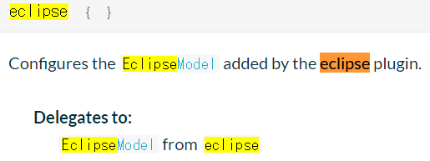
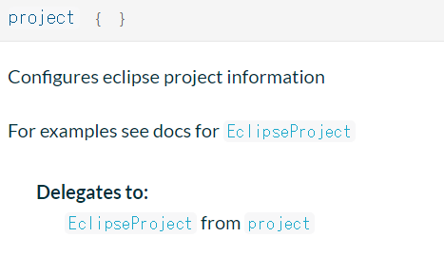

 |  |  | スクリプトブロック
 |  |  | 「クロージャを引数に受け取るメソッド」のことをGradleでは「スクリプトブロック」と呼んでいる。
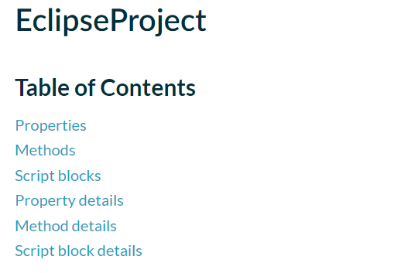

 |  |  | スクリプトブロックと、ドット区切りの設定は互換性がある
 |  |  |  | それぞれ同じ名前で、propertiesとsrcipt blockをgradleが提供するルールになっているので、以下のどちらでも記述できる。

 |  |  |  | ドット区切り |  |  | スクリプトブロック
 |  |  |  | startScripts.applicationName = 'sample' |  |  | startScripts {
 |  |  |  |  |  |  | applicationName = 'sample'
 |  |  |  |  |  |  | }
 |  |  |  | eclipse.project.name = 'SampleProject' |  |  | eclipse {
 |  |  |  |  |  |  | project {
 |  |  |  |  |  |  | name = 'SampleProject'
 |  |  |  |  |  |  | }
 |  |  |  |  |  |  | }

 |  |  |  | 設定項目が多い場合、スクリプトブロックのほうが記述がシンプルになるので、そういう使い分けをするんだ、くらいで考えておけばよい。

